Sheet1
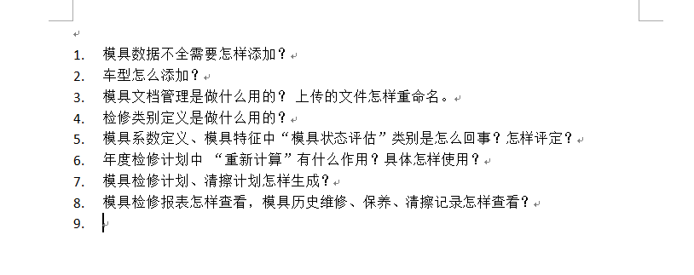

问题回复： 1、模具数据 按既定业务流程：由天车系统按周期通过接口下发。MOM负责接收，接收后工程师按需对已有进行调整 2、【模具字典定义】菜单：制件车型 进行添加 3、模具文档作用：文件服务器归档： 模具相关文档上传、保存、查看、下载， 文件名为上传原文件名，重命名，修改源文件名即可 4、检修类别定义：此功能点 将繁杂多工序的模具，模块化管理，相应基准内容缩小范围，工单执行时，执行内容进行有效过滤 例如：模具：B6-40-C229-5101021-22-DB01-3-4--- 翻边整形修边 --与翻边整形类 绑定 5、模具工程师业务规范化命名， 模具状态参考评值 并【模具字典定义】菜单，支持相关编辑、修改参数值 6、重新计算： 天车更新模具数据接入MOM后，需要计算当年计划检修次数（年度冲程次数 除以 基础冲程次数） 当更年度改计划冲程次数时，也需操作此功能重新计算 7、计划生成：两种方式 (1)，临时计划生成 【清擦计划生成】【检修计划生成】菜单，按培训内容进行操作 (2)、根据实际冲程次数，按既定规则，系统自动生成 8、报表功能已发布，菜单已授权，相应人员可看 维修，检修、清擦工单记录，可通过 各个工单执行菜单进行查询预览，并支持导出

